ROZPOČET
ROZPOČET DOTACE - příjemce dotace ČTS

Příjemce dotace: |  |  | ranges: | ORGANIZACE
IČO: |  |  |  | TALENT
Dotační titul: | ORGANIZACE |  |  | REPREZENTACE
Název turnaje:

POUŽITÍ DOTACE V SOULADU S PLNĚNÍM ÚČELU PODPORY | ORGANIZACE
SPOTŘEBA MATERIÁLU | 200,000 Kč
SLUŽBY | 100,000 Kč
OSOBNÍ NÁKLADY | 30,000 Kč

CELKEM | 330,000 Kč

POSKYTNUTNÁ DOTACE (viz Smlouva s ČTS) | 330,000 Kč

ROZDÍL V ČERPÁNÍ DOTACE (záporná hodnota k vrácení) | 0 Kč

Potvrzuji pravdivost a správnost údajů, které jsme uvedli v tomto vyúčtování dotace. Veškeré údaje jsou zavedené a zaúčtované v našem účetnictví nebo evidenci. Žádné skutečnosti a informace související nebo se vztahující k realizaci dotace jsme nezamlčeli.

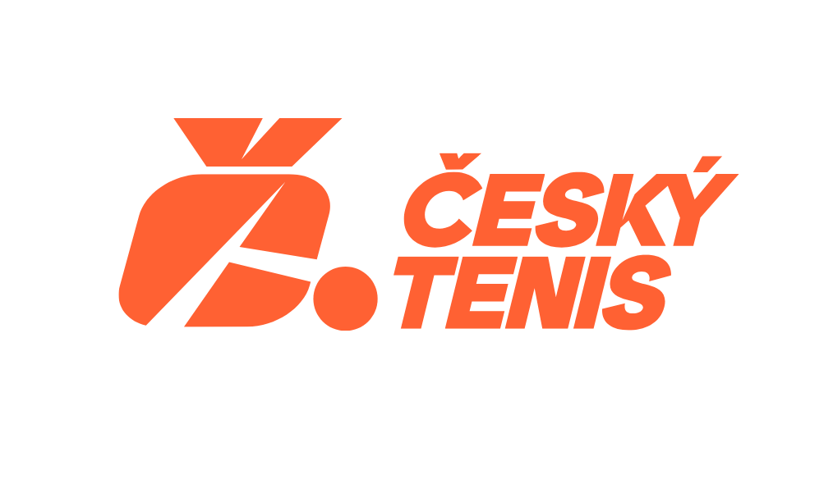
Datum:
Jméno a příjmení osoby opravněné jednat za příjemce dotace:
Email:
Telefon:

 | SPOTŘEBA MATERIÁLU, SUŽBY
 | SPOTŘEBA MATERIÁLU | 200,000 Kč
 | SLUŽBY | 100,000 Kč
 | CELKEM | 300,000 Kč

 | OSOBNÍ NÁKLADY
 | MZDY | 10,000 Kč
 | ODVODY | 20,000 Kč
 | CELKEM | 30,000 Kč

